Sheet1


Macrobo Ver1.0
ユーザーガイド 第1.0版

目次

 |  |  |  | 1 はじめに

 |  |  |  | 2 動作条件

 |  |  |  | 3 インストール手順

 |  |  |  |  |  |  | 3.1 .Net Framework 4.6.1のセットアップ

 |  |  |  |  |  |  | 3.2 Macroboの入手 ～ セットアップ

 |  |  |  | 4 新規プロジェクト作成方法

 |  |  |  |  |  |  | 4.1 新規プロジェクト作成

 |  |  |  |  |  |  | 4.2 新規ノード作成

 |  |  |  | 5 変数・関数・定数

 |  |  |  |  |  |  | 5.1 変数

 |  |  |  |  |  |  | 5.2 関数

 |  |  |  |  |  |  | 5.3 定数

 |  |  |  |  |  |  | 5.4 特殊キー

 |  |  |  | 6 処理タイプ

 |  |  |  |  |  |  | 6.1 検出

 |  |  |  |  |  |  | 6.2 キーボード

 |  |  |  |  |  |  | 6.3 マウス

 |  |  |  |  |  |  | 6.4 待機

 |  |  |  |  |  |  | 6.5 メール

 |  |  |  |  |  |  | 6.6 アプリ

 |  |  |  |  |  |  | 6.7 変数

 |  |  |  |  |  |  | 6.8 ファイル・フォルダ

 |  |  |  |  |  |  | 6.9 ダイアログ

 |  |  |  |  |  |  | 6.10 Excel

 |  |  |  | 7 カレンダー設定

 |  |  |  |  |  |  | 7.1 固定カレンダー登録

 |  |  |  |  |  |  | 7.2 外部カレンダー登録

 |  |  |  | 8 プロジェクト・モジュールの実行

 |  |  |  |  |  |  | 8.1 プロジェクト・モジュールの実行方法について

 |  |  |  | 9 プロジェクト・モジュールのエクスポート・インポート

 |  |  |  |  |  |  | 9.1 プロジェクト・モジュールのエクスポート

 |  |  |  |  |  |  | 9.2 プロジェクト・モジュールのインポート

 |  |  |  | 10 データベースのエクスポート・インポート

 |  |  |  |  |  |  | 10.1 データベースのエクスポート

 |  |  |  |  |  |  | 10.2 データベースのインポート

 |  |  |  | 11 その他 困った時

 |  |  |  |  |  |  | 11.1 高DPI (高解像度) 設定のPCをお使いの場合

Section 1 はじめに

1 はじめに

 |  |  | 本マニュアルでは、Macroboを使用する上でのインストール方法・基本動作に関して説明します。

 |  |  | 本ソフトウェアの使用により生じたいかなる損害に対しても、弊社は一切の責任を負いません。

 |  |  | 本ソフトウェアを許可なく配布する事は禁止します。

Section 2 前提条件

2 動作条件

 |  |  |  |  | 本ソフトウェアはMicrosoft .Net Framework 4.6.1以上にて動作します。

 |  |  |  |  | 本ソフトウェアは下記のOSにて動作確認を行っています。

 |  |  |  |  |  |  |  | Windows 10 Professional Edition 64Bit
 |  |  |  |  |  |  |  | Windows 10 Professional Edition 32Bit
 |  |  |  |  |  |  |  | Windows 7 Professional Edition 32Bit

Section 3 インストール手順

3.1 .Net Framework 4.6.1のセットアップ

 |  |  |  |  |  |  | 下記URLにアクセスし、Microsoft .Net Framework 4.6.1 をダウンロードし、
 |  |  |  |  |  |  | インストールを行います。 ※1

 |  |  |  |  |  |  | https://www.microsoft.com/ja-jp/download/details.aspx?id=49982

 |  |  |  |  |  |  | ※1 既に、セットアップされている場合は、本作業は必要ありません。
 |  |  |  |  |  |  | 手順 3.2 へ進んでください。

Section 3 インストール手順

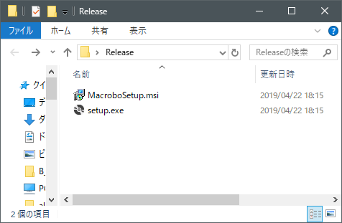

①
セットアップをダブルクリックします。

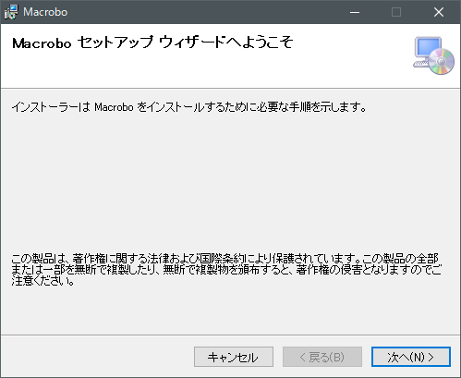

②
注意事項を読み、「次へ」をクリックします。

Section 3 インストール手順

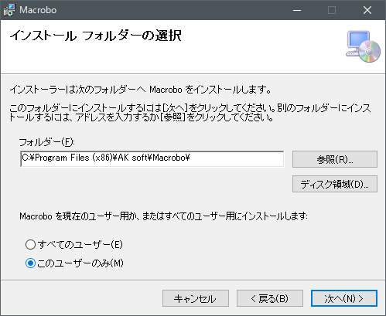

③
インストール先、対象ユーザーを指定し、「次へ」をクリックします。

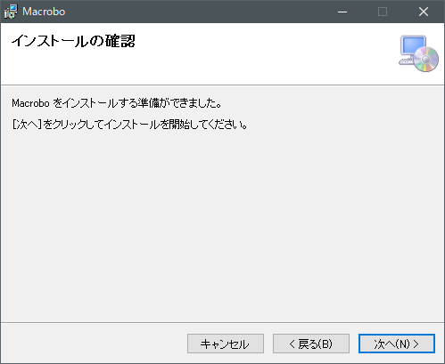

④
セットアップの準備が整いましたので、「次へ」をクリックし、インストールを開始します。

Section 3 インストール手順

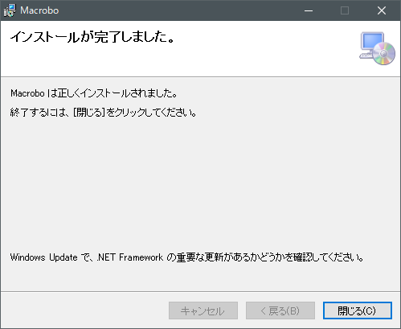

⑤
インストールが正常に行われた場合は、「閉じる」をクリックし、セットアップを終了します。

⑥
デスクトップに作成されたショートカットをダブルクリックし、システムの起動を確認します。

Section 4 新規プロジェクトの作成方法

4.1 新規プロジェクトの作成

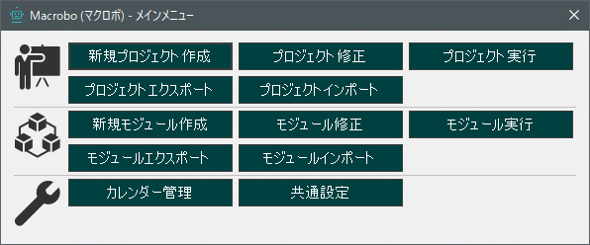

①
メニューから「新規プロジェクト作成」をクリックします。

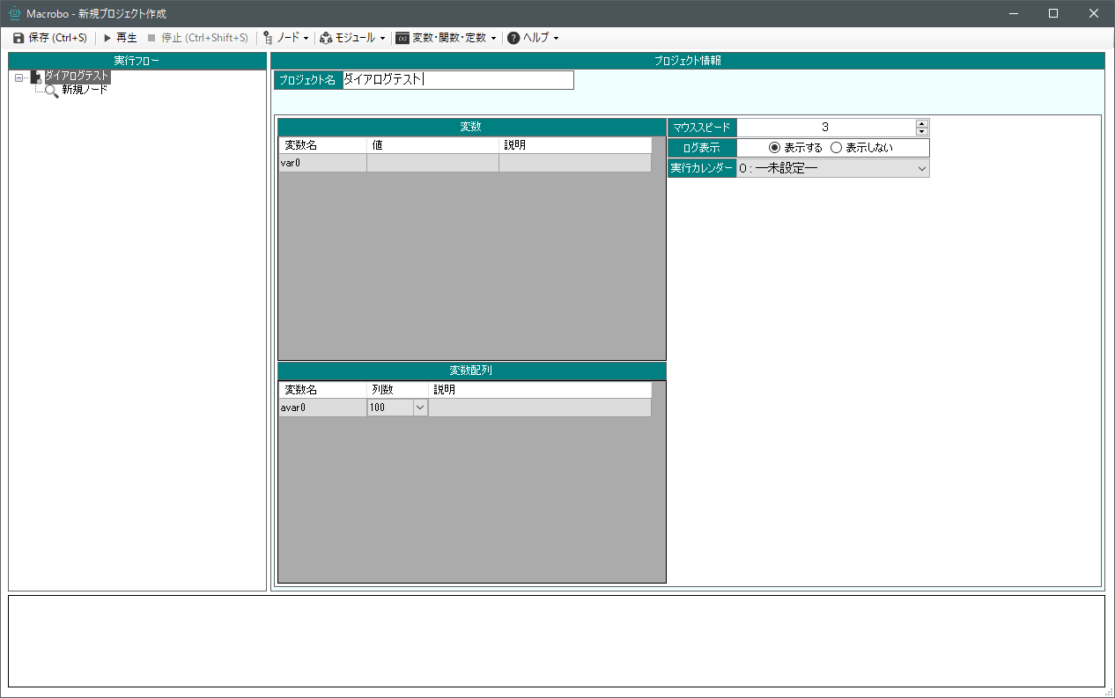

②
プロジェクト名を入力し、
「保存」をクリックします。

Section 4 新規プロジェクトの作成方法

4.2 ノードの作成

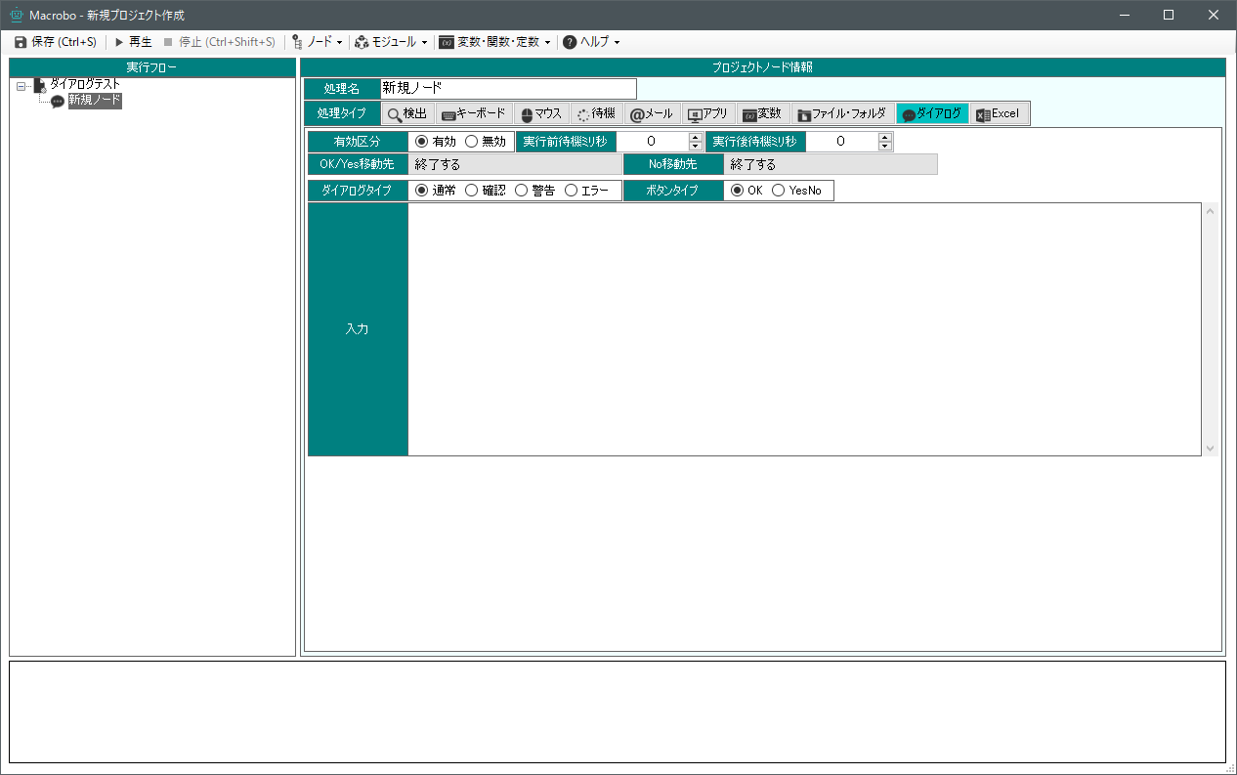

①
新規ノードをクリックし、
試しに、「ダイアログ」をクリックします。



②
「入力」エリアに任意の文字列を入力し、
「再生」を押します。

③
ダイアログが表示されました。

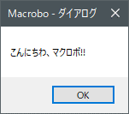

Section 5 変数・関数・定数

5.1 変数

 |  |  |  |  | 変数には、「変数」と「変数配列」があります。
 |  |  |  |  | 「変数」は文字列を格納する事が可能です。

 |  |  |  |  | 「変数配列」は2次元構造のデータを格納します。
 |  |  |  |  |  |  |  |  | 列番号
 |  |  |  |  | 例) |  |  |  | 0 |  |  | 1 |  | 2 | 3
 |  |  |  |  |  |  |  |  | 0 |  |  | 1 |  | 2 | 3 |  | 0 | 行番号
 |  |  |  |  |  |  |  |  | 4 |  |  | 5 |  | 6 | 7 |  | 1
 |  |  |  |  |  |  |  |  | 8 |  |  | 9 |  | 10 | 11 |  | 2
 |  |  |  |  |  |  |  |  | 12 |  |  | 13 |  | 14 | 15 |  | 3

 |  |  |  |  |  |  |  |  | 例えば、「11」にアクセスする場合は「$変数名[3][2]」と指定します。
 |  |  |  |  |  |  |  |  | 又、「0」にアクセスする場合は「$変数名[0][0]」と指定し、通常のプログラムの様に、
 |  |  |  |  |  |  |  |  | 0が1番目の要素となります。

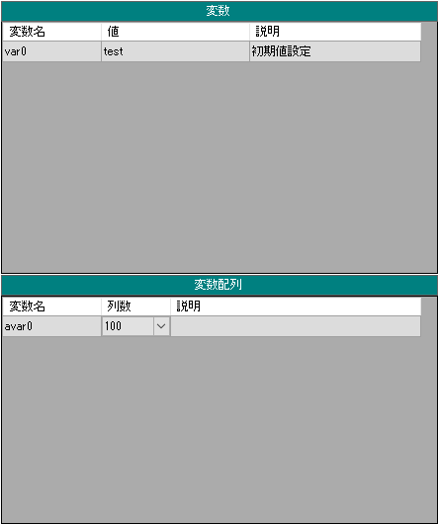

Section 5 変数・関数・定数

 |  | 変数の値を利用する場合、宣言した変数名の頭に[$]記号を付けます。
 |  | 例えば、[var0]の変数名を使用する場合は、[$var0]と設定します。


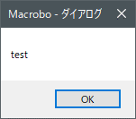

変数に設定した内容が表示されます。

 |  | 本システムを使用するうえで、ある程度の処理を塊として「モジュール化」するケースが増えますが、
 |  | モジュール内からプロジェクト上の変数を使用する場合は変数の頭に[$$]と$記号を2つ付けます。

 |  | モジュール内の変数を使用する場合は、通常通り[$]記号を1つ付けます。

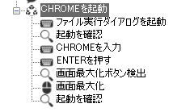

Section 5 変数・関数・定数

5.2 関数

 |  |  |  |  | Macroboには「日付関数」が用意されています。
 |  |  |  |  | 関数の書式は、

 |  |  |  |  | ＄DateTime(d,0,yyyy/MM/dd,1) となります。

 |  |  |  |  | 引数の1つめには、d:日 M:月 y:年 h:時間 m:分 s:秒を指定します。
 |  |  |  |  | 引数の2つめは現在時刻からのインターバルを指定します。
 |  |  |  |  | 引数の3つめは日付フォーマットを指定します。
 |  |  |  |  | (例) yyyy年MM月dd日 hh時mm分ss秒 sssミリ秒 ddd曜日

 |  |  |  |  | 引数の4つめは作成済みのカレンダーを適用可能です。
 |  |  |  |  | 指定したカレンダーの平日でOFF設定の場合は、インターバルをスキップ、
 |  |  |  |  | 土日でON設定の場合は、インターバルに土日も含めます。
 |  |  |  |  | (例) 本日が2019/05/07と仮定し、$DateTime(d, 5, dd, 1) とした場合、
 |  |  |  |  | 11日が稼働となりカウントされるため、13が返されます。
 |  |  |  |  | カレンダーのONOFFを会社カレンダー等に合わせることで、常に3日後の日付を取得する
 |  |  |  |  | といった事が可能になります。

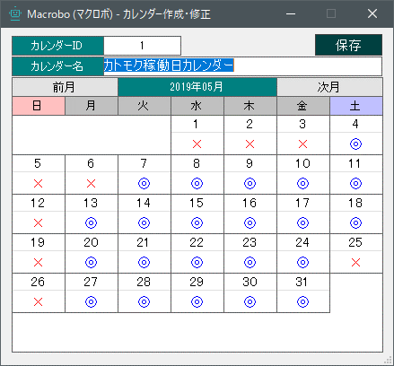

 |  |  |  |  | 日付関数作成フォームを起動し、作成する事も可能です。
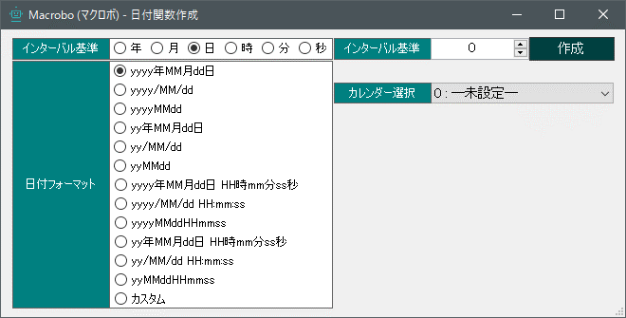

Section 5 変数・関数・定数

5.3 定数

 |  |  |  |  | $PrintLog |  |  |  |  |  |  |  | 実行ログを出力します。
 |  |  |  |  | $Desktop |  |  |  |  |  |  |  | デスクトップのパスを取得します。
 |  |  |  |  | $Document |  |  |  |  |  |  |  | マイドキュメントのパスを取得します。
 |  |  |  |  | $UserProfile |  |  |  |  |  |  |  | ユーザーフォルダのパスを取得します。

5.4 特殊キー

 |  |  |  |  | 文字列中に TAB キーを含めたい場合は、 {TAB} と入力します。
 |  |  |  |  | TAB区切りのテキストファイルを出力する際等に使います。
 |  |  |  |  | (例) DATA1 {TAB} DATA2 {TAB} DATA3 ....

 |  |  |  |  | 各定数は、「変数・関数・定数」メニューからも取得できます。

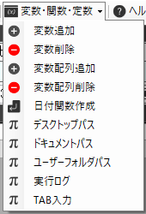

Section 6 処理タイプ

6.1 検出

 |  |  | 画像検出

 |  |  | 画面上にイメージが存在するかを検出します。
 |  |  | 画像キャプチャを使用し、最大5つまで画像を登録可能です。
 |  |  | 検出エリア選択にて、検出エリアを範囲選択する事が可能です。
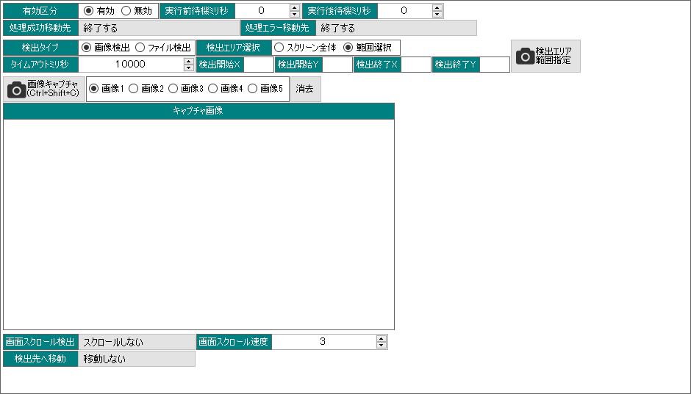

 |  |  | ファイル検出

 |  |  | PCやサーバー上にファイルが存在するかを検出します。
 |  |  | ファイル名のあいまい検索や、ファイルが書込み可能かの判断も行えます。

Section 6 処理タイプ

6.2 キーボード

 |  |  | キータイプ

 |  |  | キータイプはロボットにキーボード入力を実行させます。
 |  |  | 入力エリアにフォーカスさせ、実行させたいキーを押します。
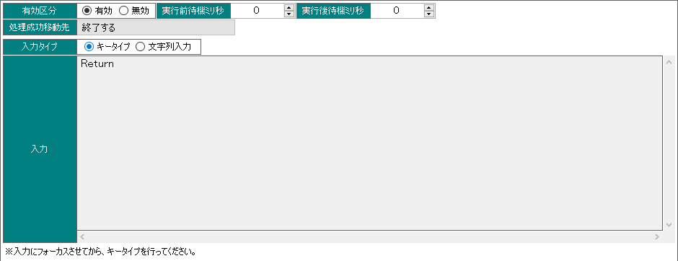

 |  |  | 文字列入力

 |  |  | 任意の文字列をロボットに入力させます。

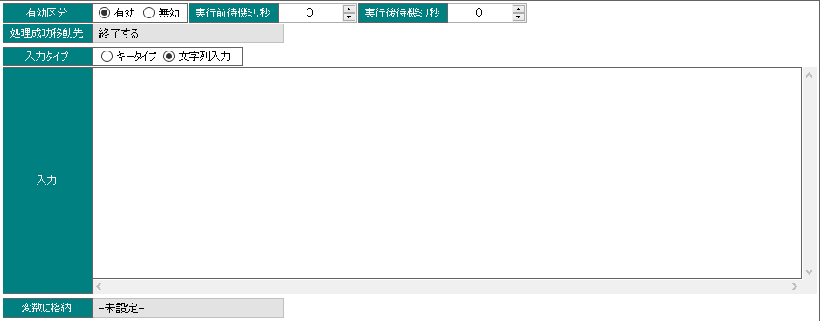

Section 6 処理タイプ

6.3 マウス

 |  |  |  | クリック操作

 |  |  |  | 画像キャプチャされた画像を検出した場所をクリックします。
 |  |  |  | 検出エリアを指定する事で、指定範囲内でのみ検出を行います。
 |  |  |  | 画像スクロール検出を設定すると、画像が見つかるまで、任意の方向へ
 |  |  |  | スクロールコマンドを実行し続けます。
 |  |  |  | キー入力は、キーを押しながらクリック操作を実行します。(Shift+クリック等)

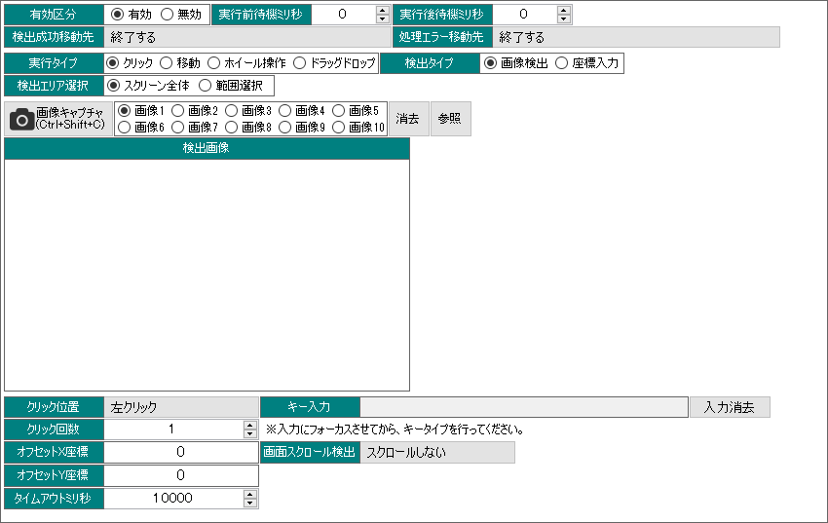

 |  |  |  | 移動

 |  |  |  | マウスを画像キャプチャした位置又は、直接指定した座標へ移動を行います。

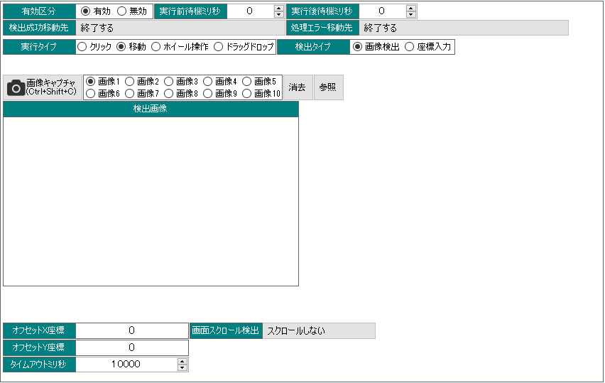

Section 6 処理タイプ

 |  |  |  | ホイール操作

 |  |  |  | ホイール操作を実行します

 |  |  |  | ドラッグドロップ

 |  |  |  | キャプチャ元画像にてドラッグし、キャプチャ先画像にてドロップします。
 |  |  |  | 検出タイプを「座標入力」とした場合、指定した座標へドロップします。

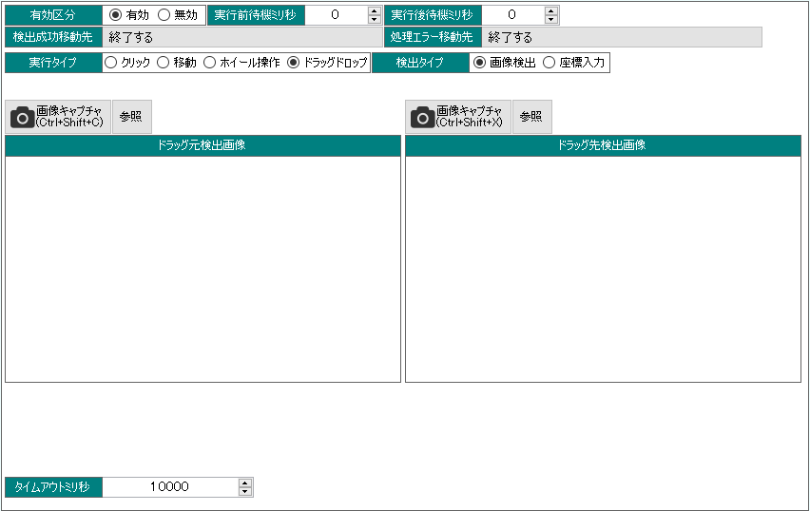

Section 6 処理タイプ

6.4 待機

 |  |  |  | 指定時間待機した後に、次の処理へ移動します。

Section 6 処理タイプ

6.5 メール

 |  |  |  | 送信メール設定を行い、メール登録する事で、メール送信が可能です。

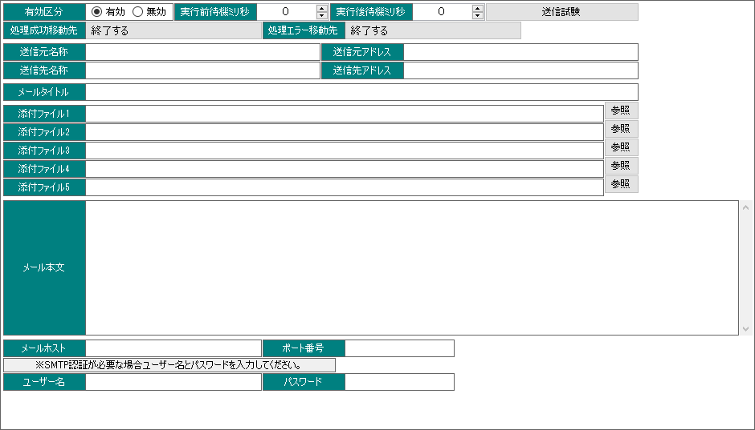

Section 6 処理タイプ

6.6 アプリ

 |  |  |  | 実行パスで指定したアプリケーションを実行します。

Section 6 処理タイプ

6.7 変数

 |  |  |  | 入力

 |  |  |  | 入力ﾌｨｰﾙﾄﾞへ入力した文字列を対象変数へ格納します。
 |  |  |  | 入力方法を追記にすると、変数の値へ追記を行います。
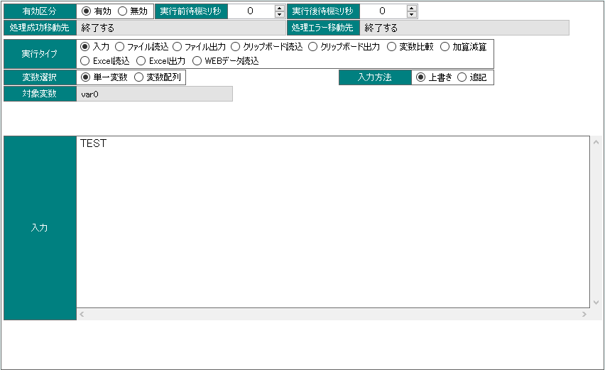

「TEST」が格納されます。

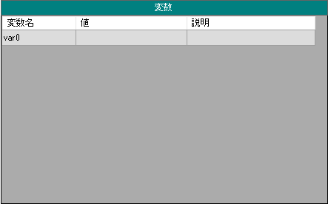

 |  |  |  | 変数配列を選択した場合は、更に、ターゲットを指定します。
 |  |  |  | ターゲットを「変数」とした場合、ファイルフォーマットの区切りにて、
 |  |  |  | 変数配列を作成する事が可能です。


このようにavar0に
配列が格納されます。

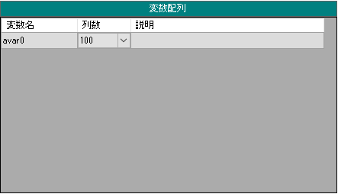

Section 6 処理タイプ

 |  |  |  | ファイル読込

 |  |  |  | 指定したファイルから変数へ値を読み込みます。
 |  |  |  | 単一変数や変数配列へのセット方法は「入力」の項目にてご確認ください。

ファイルの文字コードを指定し、読み込み元ファイルのパスを設定します。日本語版Windowsで作成されたファイルの場合はSJISが多いでしょう。

 |  |  |  | ファイル出力

 |  |  |  | 変数の値をファイルへ書き出します。

 |  |  |  | avar0へ保存しておいた値をファイルへ出力した結果です。
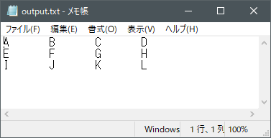

Section 6 処理タイプ

 |  |  |  | クリップボード読込

 |  |  |  | クリップボードの値を変数へセットします。
 |  |  |  | 単一変数や変数配列へのセット方法は「入力」の項目にてご確認ください。

 |  |  |  | クリップボード出力

 |  |  |  | 変数の値をクリップボードへセットします。

 |  |  |  | 変数比較

 |  |  |  | 変数同士の値の比較、変数と入力値の比較を行います。

 |  |  |  | 比較値は「数値」、「文字列」、「日付」の比較が可能です。

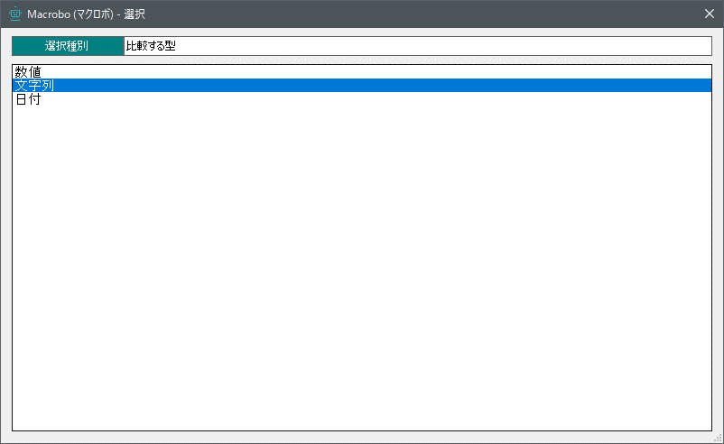

Section 6 処理タイプ

 |  |  |  | 加算減算

 |  |  |  | 変数を数値とした場合、変数の値への加算・減算処理を行います。
 |  |  |  | 変数比較と組み合わせることで、繰り返し処理を行う事が可能です。

 |  |  |  | Excel読込

 |  |  |  | Excelの値を変数配列へ読み込みます。
 |  |  |  | Excelからは、変数配列にしか読み込めません。
 |  |  |  | 繰り返し処理を実行可能とするために、読み込んだ行数を単一変数へセットします。

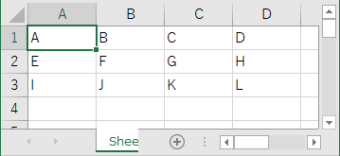

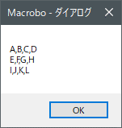

avar0の各要素をダイアログ表示した結果です。

 |  |  |  | Excel出力

 |  |  |  | 変数配列の値をExcelに出力します。

Section 6 処理タイプ

 |  |  |  | WEBデータ読込

 |  |  |  | WEBサービス等からCSV形式又はTXT形式のデータを読み込み
 |  |  |  | 変数へセットします。

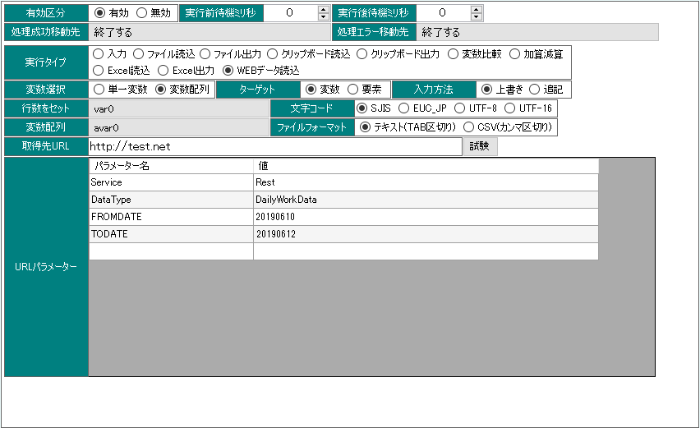

サイトのURL及び、
WEBパラメーターを設定します。

Section 6 処理タイプ

6.8 ファイル・フォルダ

 |  |  |  | 操作タイプにて、ファイル又は、フォルダを選択し、各実行タイプを指定します。

 |  |  |  | 検索

 |  |  |  | 入力されたファイル又は、フォルダーが存在するかの判定を行います。

 |  |  |  | 作成

 |  |  |  | 指定されたパスへファイル又は、フォルダを作成します。

 |  |  |  | 削除

 |  |  |  | 指定されたパスへファイル又は、フォルダを削除します。

 |  |  |  | 移動

 |  |  |  | ファイルやフォルダを移動します。

 |  |  |  | コピー

 |  |  |  | ファイルやフォルダをコピーします。

Section 6 処理タイプ

 |  |  |  | 更新日の保存

 |  |  |  | ファイルの更新日を変数に格納します。
 |  |  |  | 変数比較の日付比較にて、活用できます。

 |  |  |  | Zip圧縮

 |  |  |  | ファイル又は、フォルダを圧縮します。

 |  |  |  | Zip解凍

 |  |  |  | ファイル又は、フォルダを解凍します。

Section 6 処理タイプ

6.9 ダイアログ

 |  |  |  | ダイアログ

 |  |  |  | 各種ダイアログを表示します。

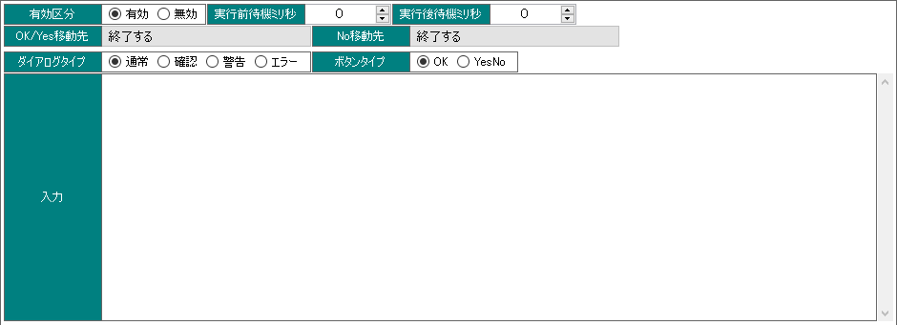

Section 6 処理タイプ

6.10 Excel

 |  |  |  | Excelの値を変数に読み込んだり、Excelに変数の値を書き込んだりします。
 |  |  |  | 処理タイプを読み込みとした場合は、値には読込先の「変数」を指定します。

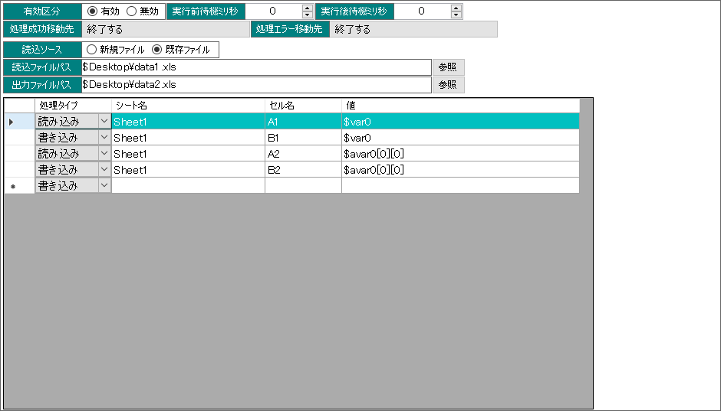

Section 7 カレンダー登録

7.1 固定カレンダー登録

カレンダー管理から、
「固定カレンダー作成」をクリックします。

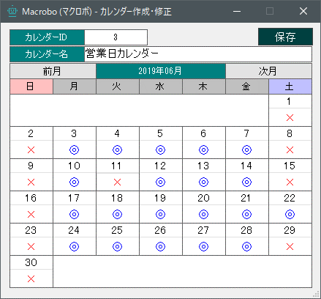

×がOFF、◎がONとなります。
カレンダーがOFFの日付はDateTime関数にて
スキップされます。

Section 7 カレンダー登録

7.2 外部カレンダー登録

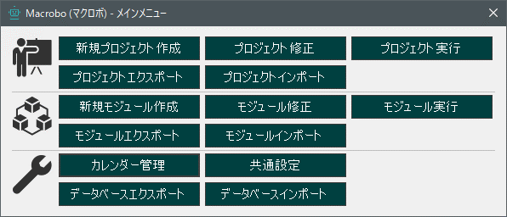

カレンダー管理から、
「外部カレンダー作成」をクリックします。

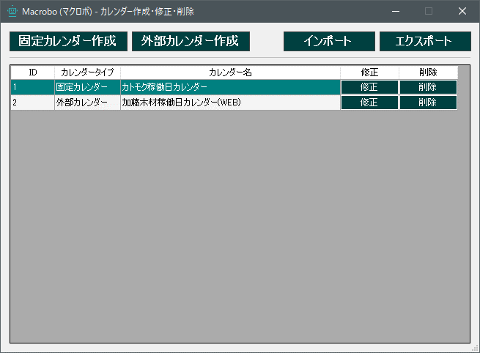

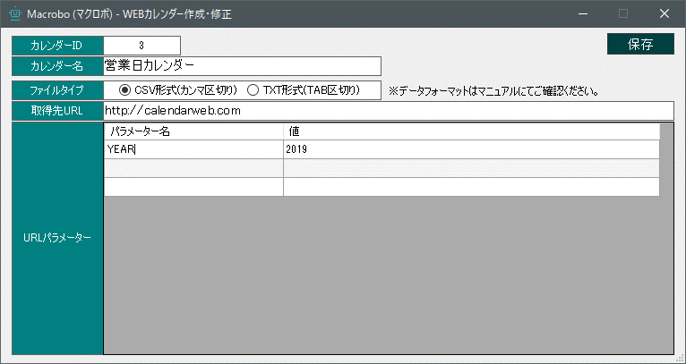

カレンダーを取得するサービスのアドレス、POSTパラメーターを入力します。

 | ※外部カレンダーのデータレイアウトは以下となります。

 | フォーマット
 | 列区切り |  |  |  |  |  |  |  |  | カンマ区切り、又はTAB区切り

 | 列定義
 | 1列目 |  |  |  |  |  |  |  |  | 8桁の日付文字列又は、10桁の日付文字列 (例) 20190501 , 2019/05/01
 | 2列目 |  |  |  |  |  |  |  |  | 0又は1 0=OFF 1=ON

 | 例 |  |  | 20190101 |  |  |  |  |  |  | 0 |  |  |  |  | 2019/01/01 |  | 0
 |  |  |  | 20190102 |  |  |  |  |  |  | 0 |  |  |  |  | 2019/01/02 |  | 0
 |  |  |  | 20190103 |  |  |  |  |  |  | 1 |  |  |  |  | 2019/01/03 |  | 1
 |  |  |  | 20190104 |  |  |  |  |  |  | 1 |  |  |  |  | 2019/01/04 |  | 1

Section 8 プロジェクト・モジュールの実行

8.1 プロジェクト・モジュールの実行方法について

 |  |  |  |  |  | 作成したプロジェクトやモジュールは、メニュー画面から実行又は、
 |  |  |  |  |  | 実行モジュールのショートカットを作成する事が可能です。

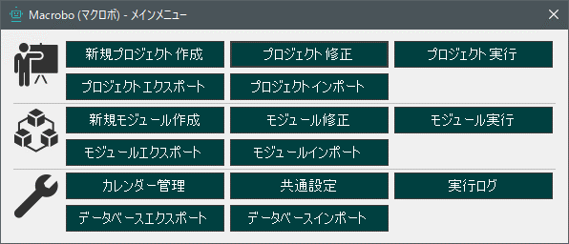

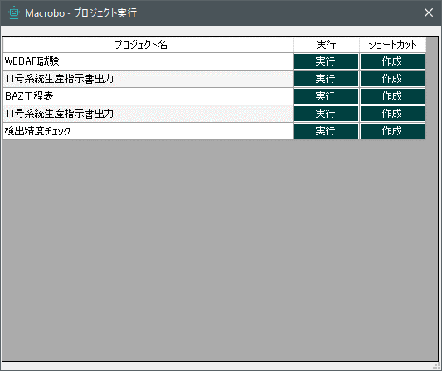

実行をクリックすると、プロジェクト又はモジュールが実行されます。
ショートカットをクリックするとデスクトップに実行用ショートカットが作成されます。

Section 9 プロジェクト・モジュールのエクスポート・インポート

9.1 プロジェクト・モジュールのエクスポート

 |  |  |  |  |  | 作成したプロジェクトやモジュールは、メニュー画面からファイルエクスポートが可能です。
 |  |  |  |  |  | プロジェクトを他のPC等にインポートを行う事が可能です。

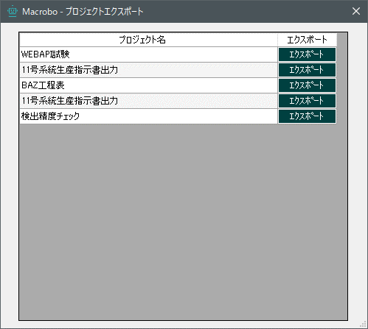

エクスポートしたいプロジェクト・モジュールをクリックします。

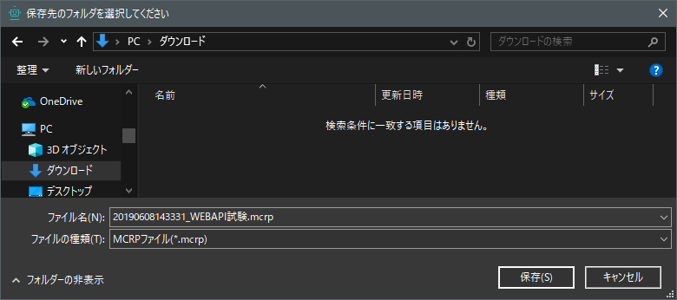

任意の場所にファイルの保存を行います。

Section 9 プロジェクト・モジュールのエクスポート・インポート

9.2 プロジェクト・モジュールのインポート

 |  |  |  |  |  | あらかじめエクスポートしておいたプロジェクト・モジュールをシステムにインポート可能です。

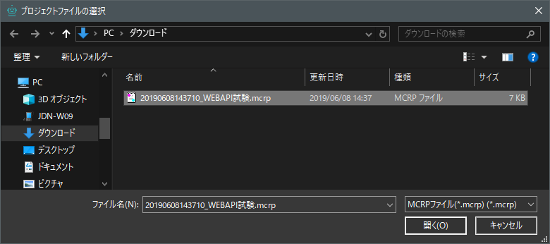

インポートしたいファイルを選択します。

Section 10 データベースのエクスポート・インポート

10.1 データベースのエクスポート

 |  |  |  |  |  | システムのデータベースをエクスポートする事が可能です。

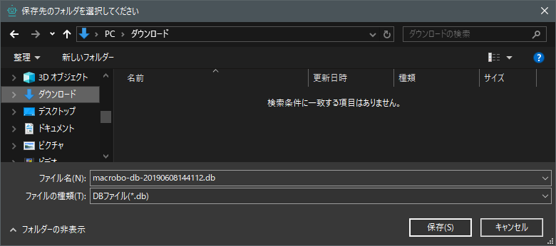

任意の場所にファイルの保存を行います。

Section 11 データベースのエクスポート・インポート

10.2 データベースのインポート

 |  |  |  |  |  | システムのデータベースをインポートする事が可能です。

 |  | ※データベースをインポートすると、現在のデータベースは上書きされます。
 |  | 必ず事前にデータベースをエクスポートし、バックアップを行ってください。
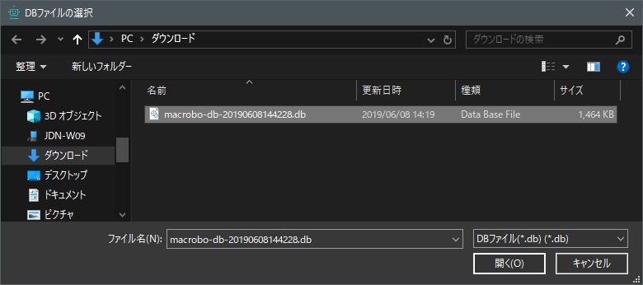

データベースを選択します。

Section 11 その他 困った時

11.1 高DPI (高解像度) のPCを使用している場合

 |  |  |  |  |  | ディスプレイ設定において、「テキスト、アプリ、その他の項目のサイズ」を100%よりも
 |  |  |  |  |  | 大きくしている場合において、画面キャプチャを利用した場合、正しくキャプチャ出来ません。

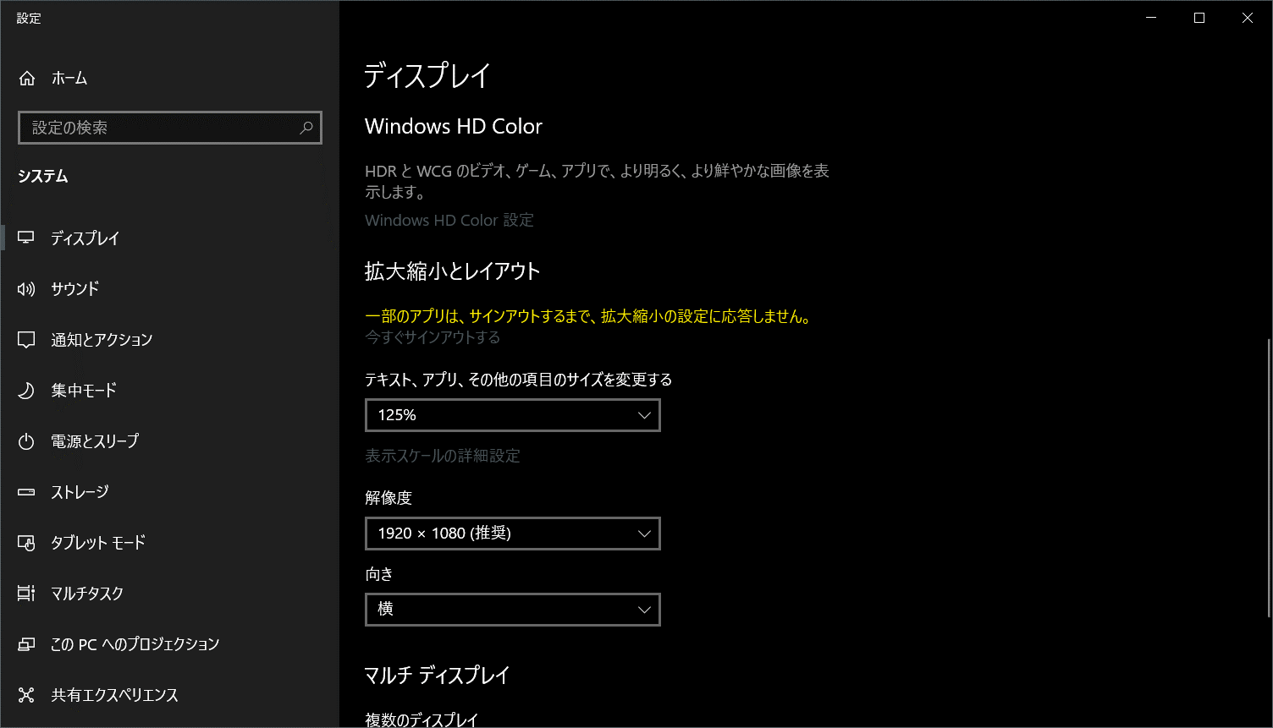

このように、サイズ変更をしている場合は、キャプチャ画像が拡大してしまい、正常に動作しません。

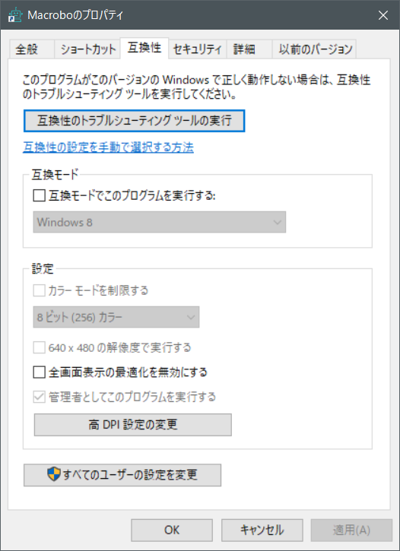
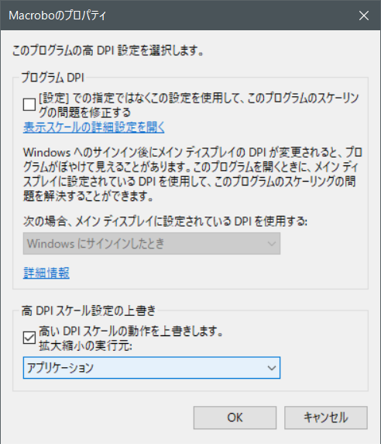

マクロボシステムアイコンを右クリックし、
プロパティを起動し、「互換性」タブから「高DPI設定の変更」をクリックします。その後、「高いDPIスケールの動作を上書きします。」にチェックを入れます。

